2021년 12월 12일 11시 24분 18초
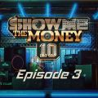 | 리무진 (Feat. MINO) (Prod. GRAY) | BE'O (비오) | 쇼미더머니 10 Episode 3
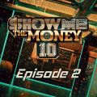 | 회전목마 (Feat. Zion.T, 원슈타인) (Prod. Slom) | sokodomo | 쇼미더머니 10 Episode 2
 | 사랑은 늘 도망가 | 임영웅 | 신사와 아가씨 OST Part.2
 | 만남은 쉽고 이별은 어려워 (Feat. Leellamarz) (Prod. TOIL) | 베이식 (Basick) | 쇼미더머니 10 Episode 3
 | 불협화음 (Feat. AKMU) (Prod. GRAY) | Mudd the student | 쇼미더머니 10 Semi Final
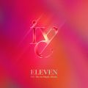 | ELEVEN | IVE (아이브) | ELEVEN
 | 쉬어 (Feat. MINO) (Prod. GRAY) | 아넌딜라이트(Anandelight), unofficialboyy, BE'O (비오), 지구인, Mudd the student | 쇼미더머니 10 Episode 1
 | strawberry moon | 아이유 | strawberry moon
 | 네가 없는 밤 (Feat. ASH ISLAND) (Prod. GRAY) | BE'O (비오) | 쇼미더머니 10 Final
 | 이제 나만 믿어요 | 임영웅 | 내일은 미스터트롯 우승자 특전곡
 | Wake Up (Prod. 코드 쿤스트) | 개코, Ourealgoat (아우릴고트), SINCE, 안병웅, Tabber, 조광일 | 쇼미더머니 10 Episode 1
 | 신호등 | 이무진 | 신호등
 | 다정히 내 이름을 부르면 | 경서예지, 전건호 | 다정히 내 이름을 부르면 (경서예지 x 전건호)
 | All I Want for Christmas Is You | Mariah Carey | Merry Christmas (Deluxe Anniversary Edition)
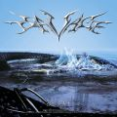 | Savage | aespa | Savage - The 1st Mini Album
 | MBTI (Feat. 쿠기 & 로꼬) (Prod. GRAY) | BE'O (비오) | 쇼미더머니 10 Semi Final
 | 별빛 같은 나의 사랑아 | 임영웅 | 별빛 같은 나의 사랑아
 | 그대라는 사치 | 임영웅 | 사랑의 콜센타 PART62
 | STAY | The Kid LAROI, Justin Bieber | Stay
 | 매일 크리스마스 (Everyday Christmas) | 다비치 | 매일 크리스마스 (Everyday Christmas)
 | 다시 사랑한다면 (김필 Ver.) | 임영웅 | 사랑의 콜센타 PART56
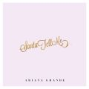 | Santa Tell Me | Ariana Grande | Santa Tell Me
 | 잊었니 | 임영웅 | 사랑의 콜센타 PART60
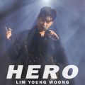 | HERO | 임영웅 | HERO
 | 끝사랑 | 임영웅 | 사랑의 콜센타 PART61
 | 너를 생각해 | 주시크 (Joosiq) | 너를 생각해
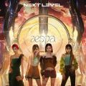 | Next Level | aespa | Next Level
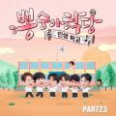 | Bk Love | 임영웅 | 뽕숭아학당 PART23
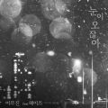 | 눈이 오잖아(Feat.헤이즈) | 이무진 | 눈이 오잖아(Feat.헤이즈)
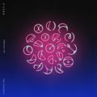 | My Universe | Coldplay, 방탄소년단 | My Universe
 | Butter | 방탄소년단 | Butter
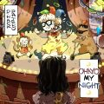 | OHAYO MY NIGHT | 디핵 (D-Hack), PATEKO (파테코) | OHAYO MY NIGHT
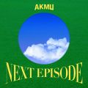 | 낙하 (with 아이유) | AKMU (악뮤) | NEXT EPISODE
 | Permission to Dance | 방탄소년단 | Butter / Permission to Dance
 | 문득 | BE'O (비오) | Bipolar
 | 호우주의 (Feat. 개코, 넉살 (Nucksal)) (Prod. 코드 쿤스트) | 조광일 | 쇼미더머니 10 Semi Final
 | 계단말고 엘리베이터 | 임영웅 | 계단말고 엘리베이터
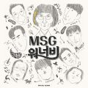 | 바라만 본다 | MSG워너비(M.O.M) | MSG워너비 1집
 | Dynamite | 방탄소년단 | Dynamite (DayTime Version)
 | 깐부 (Feat. 염따, ASH ISLAND) (Prod. TOIL) | 쿤타 | 쇼미더머니 10 Episode 3
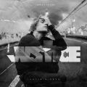 | Peaches (Feat. Daniel Caesar & Giveon) | Justin Bieber | Justice (The Complete Edition)
 | Snowman | Sia | Everyday Is Christmas (Snowman Deluxe Edition)
 | Weekend | 태연 (TAEYEON) | Weekend
 | 미리 메리 크리스마스 (Feat. 천둥 Of MBLAQ) | 아이유 | Real
 | 헤픈 우연 | 헤이즈 (Heize) | HAPPEN
 | 탕!♡ | MINO (송민호) | "TO INFINITY."
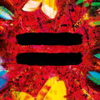 | Bad Habits | Ed Sheeran | =
 | Celebrity | 아이유 | IU 5th Album 'LILAC'
 | 밤하늘의 별을(2020) | 경서 | 밤하늘의 별을(2020)
 | 라일락 | 아이유 | IU 5th Album 'LILAC'
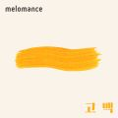 | 고백 | 멜로망스 | 세 번째 '고백'
 | Last Christmas | Ariana Grande | Christmas Kisses
 | 너와 나의 Memories | 염따, TOIL, 쿤타, 베이식 (Basick), 365LIT, 황지상, 송민영 | 쇼미더머니 10 Episode 1
 | 홀로 크리스마스 | 에일리(Ailee), 휘인 (Whee In) | 홀로 크리스마스
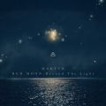 | 찰나가 영원이 될 때 (The Eternal Moment) | 마크툽 (MAKTUB) | Red Moon : Beyond The Light
 | 그게 더 편할 것 같아 (N번째 연애 X 멜로망스) | 멜로망스 | 그게 더 편할 것 같아 (N번째 연애 X 멜로망스)
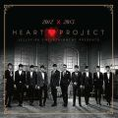 | 크리스마스니까 | 성시경, 박효신, 이석훈, 서인국, VIXX (빅스) | Jelly Christmas 2012 HEART PROJECT
 | 어떻게 이별까지 사랑하겠어, 널 사랑하는 거지 | AKMU (악뮤) | 항해
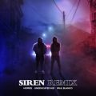 | 사이렌 Remix (Feat. UNEDUCATED KID, Paul Blanco) | 호미들 | 사이렌 Remix
 | 시간을 거슬러 (낮에 뜨는 달 X 케이윌) | 케이윌 | 시간을 거슬러 (낮에 뜨는 달 X 케이윌)
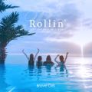 | 롤린 (Rollin') | 브레이브걸스 | Rollin'
 | UP해 (Feat. 박재범, 우원재) (Prod. 코드 쿤스트) | SINCE | 쇼미더머니 10 Final
 | 08베이식 (Feat. 염따, punchnello) | 베이식 (Basick) | 쇼미더머니 10 Semi Final
 | 좋아좋아 | 조정석 | 슬기로운 의사생활 시즌2 OST Part 5
 | 내 손을 잡아 | 아이유 | 최고의 사랑 OST Part.4
 | 밝게 빛나는 별이 되어 비춰줄게 | 송이한 | 밝게 빛나는 별이 되어 비춰줄게
 | SCIENTIST | TWICE (트와이스) | Formula of Love: O+T=<3
 | Reset (Feat. 개코, Kid Milli) (Prod. 코드 쿤스트) | SINCE, Tabber | 쇼미더머니 10 Episode 3
 | 추억은 만남보다 이별에 남아 | 정동하 | 추억은 만남보다 이별에 남아
 | 작은 것들을 위한 시 (Boy With Luv) (Feat. Halsey) | 방탄소년단 | MAP OF THE SOUL : PERSONA
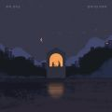 | 밤새 서로 미루다 | 존박, 전미도 | 밤새 서로 미루다
 | TROUBLE (Prod. Slom) | Don Mills, Northfacegawd, sokodomo, Khakii (카키), 에이체스 (A-Chess) | 쇼미더머니 10 Episode 1
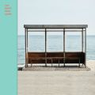 | 봄날 | 방탄소년단 | YOU NEVER WALK ALONE
 | 모든 날, 모든 순간 (Every day, Every Moment) | 폴킴 | '키스 먼저 할까요?' OST Part.3
 | DUMB DUMB | 전소미 | DUMB DUMB
 | Dun Dun Dance | 오마이걸 (OH MY GIRL) | Dear OHMYGIRL
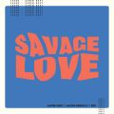 | Savage Love (Laxed - Siren Beat) (BTS Remix) | Jawsh 685, Jason Derulo, 방탄소년단 | Savage Love (Laxed - Siren Beat) [BTS Remix]
 | 가리온 (Feat. 다이나믹 듀오) (Prod. Primary) | 조광일 | 쇼미더머니 10 Final
 | 비가 오는 날엔 (2021) | 헤이즈 (Heize) | 비가 오는 날엔 (2021)
 | Blueming | 아이유 | Love poem
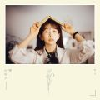 | 나 그댈위해 시 한편을 쓰겠어 | 케이시 (Kassy) | 옛이야기
 | 비와 당신 | 이무진 | 슬기로운 의사생활 시즌2 OST Part 1
 | 다음생이 있다면 당신을 만나서 다시 사랑할래요 | 임재현 | 다음생이 있다면 당신을 만나서 다시 사랑할래요
 | 오늘도 빛나는 너에게 (To You My Light) (Feat.이라온) | 마크툽 (MAKTUB) | Red Moon : To You My Light
 | Queendom | Red Velvet (레드벨벳) | Queendom - The 6th Mini Album
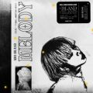 | 멜로디 | ASH ISLAND | 멜로디
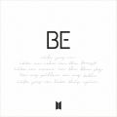 | Life Goes On | 방탄소년단 | BE
 | Off My Face | Justin Bieber | Justice (The Complete Edition)
 | SIGN (Feat. 미란이) (Prod. 코드 쿤스트) | SINCE | 쇼미더머니 10 Final
 | 취기를 빌려 (취향저격 그녀 X 산들) | 산들 | 취기를 빌려 (취향저격 그녀 X 산들)
 | ASAP | STAYC(스테이씨) | STAYDOM
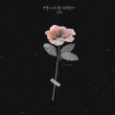 | 그날에 나는 맘이 편했을까 | 이예준 | 그날에 나는 맘이 편했을까
 | 바래 (Feat. 정인) (Prod. TOIL) | 쿤타 | 쇼미더머니 10 Semi Final
 | 에잇(Prod.&Feat. SUGA of BTS) | 아이유 | 에잇
 | 지나고 보면 (Feat. 화사 & MINO) (Prod. GRAY) | BE'O (비오) | 쇼미더머니 10 Final
 | 가을 우체국 앞에서 | 김대명 | 슬기로운 의사생활 시즌2 OST Part 2
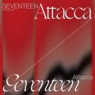 | Rock with you | 세븐틴 | SEVENTEEN 9th Mini Album 'Attacca'
 | Universe (Let's Play Ball) | NCT U | Universe - The 3rd Album
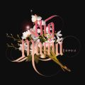 | 하루만 더 | 빅마마 | 하루만 더
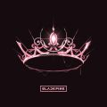 | Lovesick Girls | BLACKPINK | THE ALBUM

